상품제안서
클레어 부피순삭 여행용 압축파우치 2종세트 | 상품코드: S42487

 |  |  |  |  |  |  | 02-713-8555 | www.synergygift.co.kr
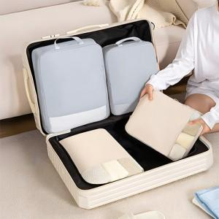

【상세/제작정보】

【인쇄/포장옵션】 | 실크, 풀칼라 / 아트지포장

【공급단가】 | 수량 | 30~ | 100~ | 500~ | 1,000~ | 3,000~
*VAT별도 | 단가 | 9,400원 | 8,760원 | 8,100원 | 7,860원 | 7,550원

【상품 URL】 | https://www.synergygift.co.kr:443/src/goods_detail.php?gdno=42487

